proceso
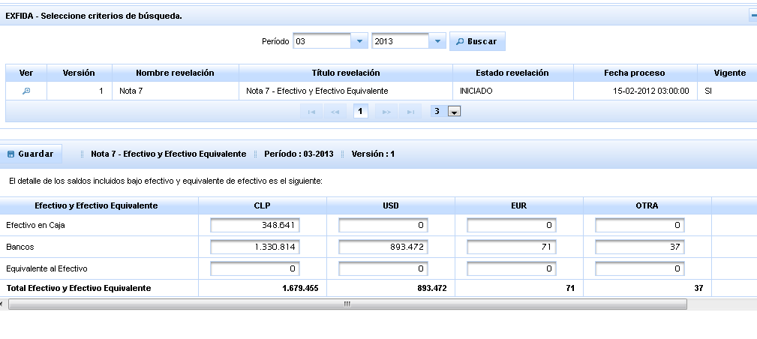
Clase | Solucion
Columna | sql server no poporta in de subselect, se comenta @Fetch(FetchMode.SUBSELECT)

flujo
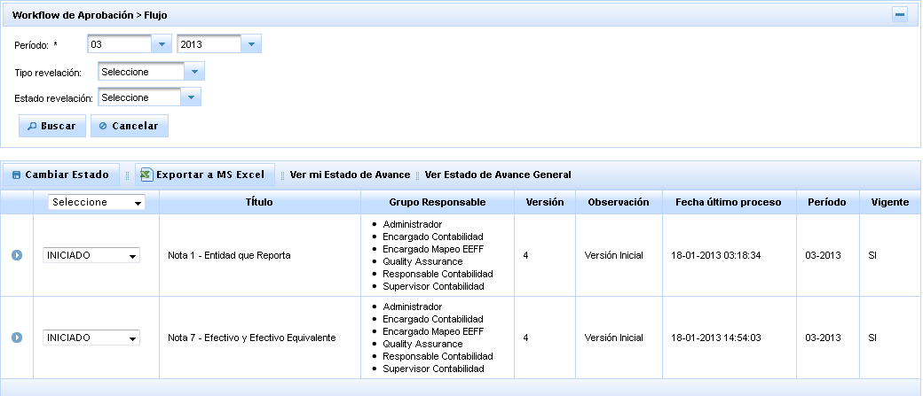
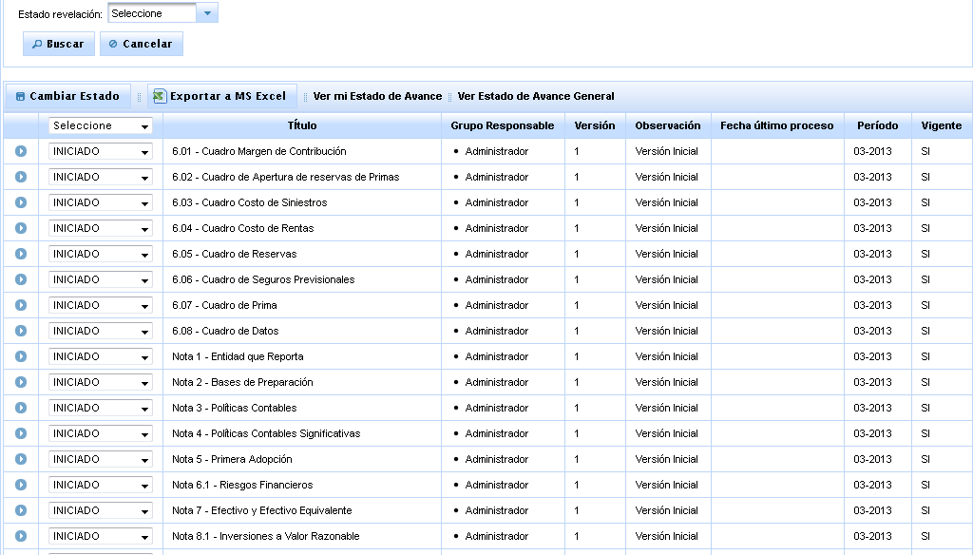
Clase | Solucion
Version.java | Se modifica named query VERSION_DETALLE_FIND_BY_FILTRO

reportes
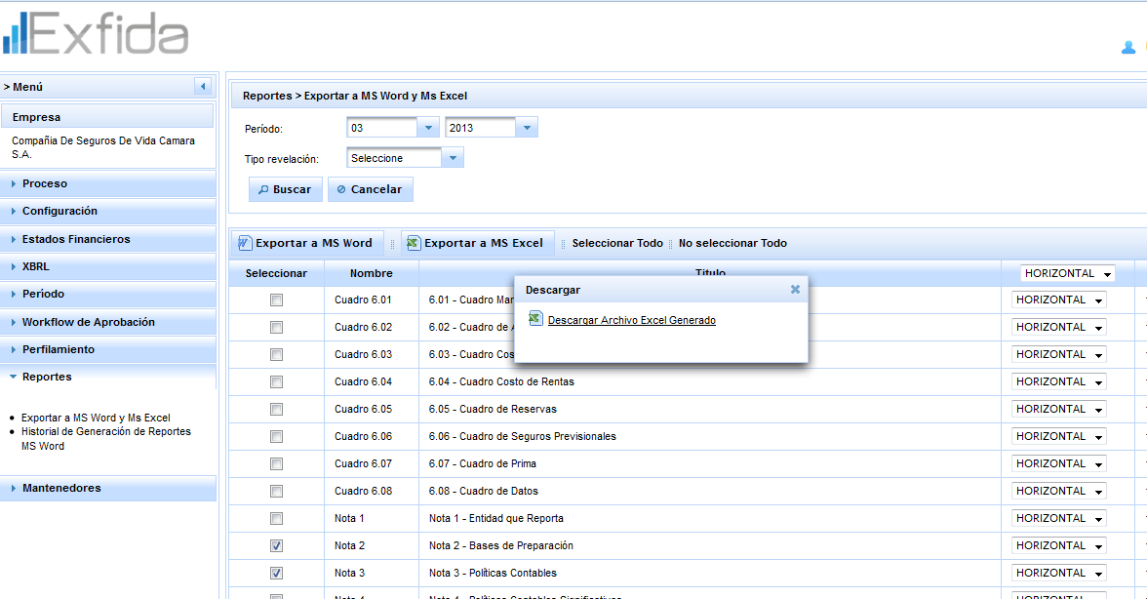
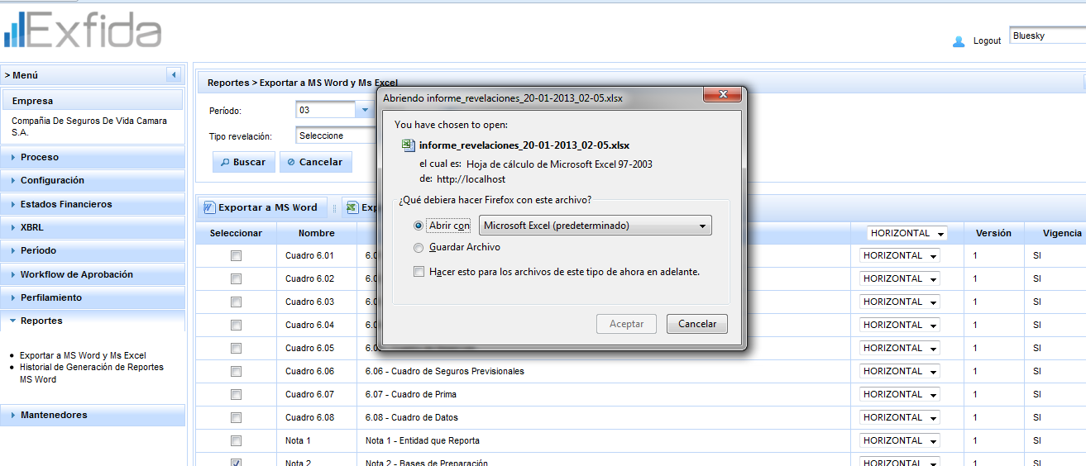
Clase | Solucion
Varias | Se corrigen errores Variados

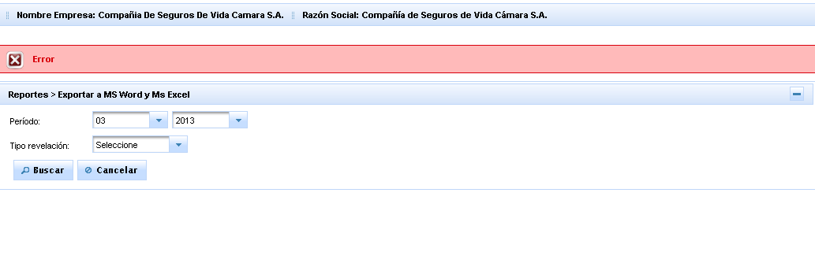

Evidencias

Historial Reporte

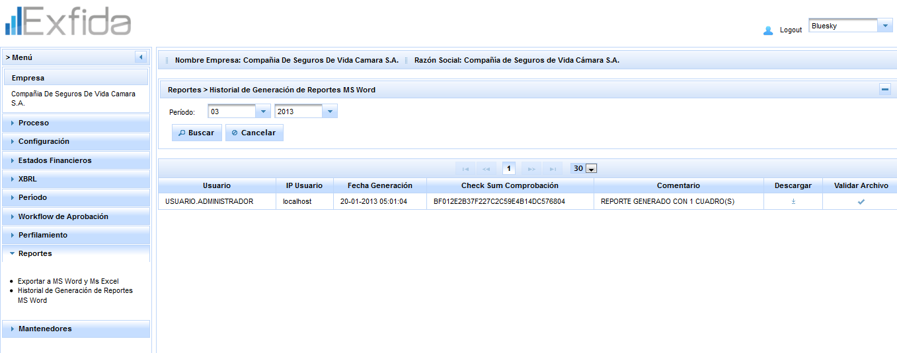
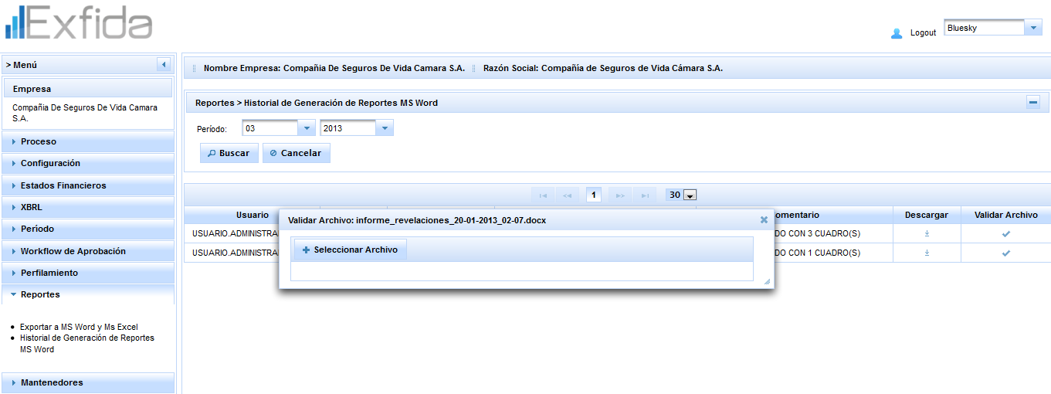

Reportes

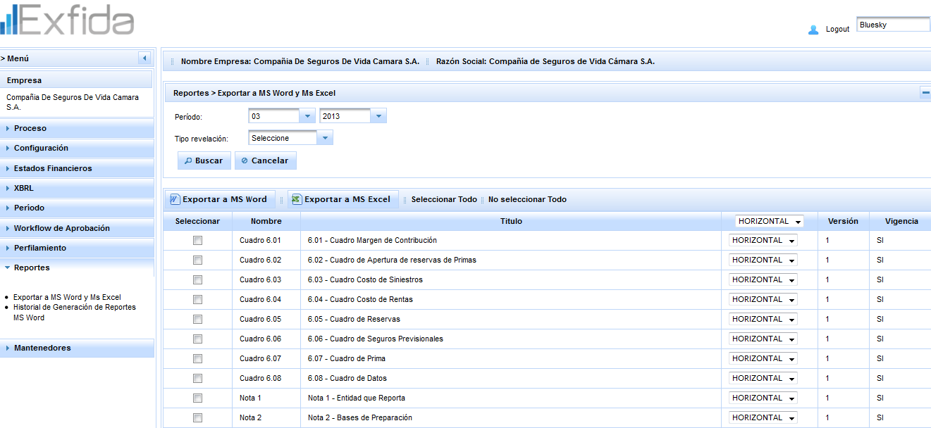

Exportar a Word

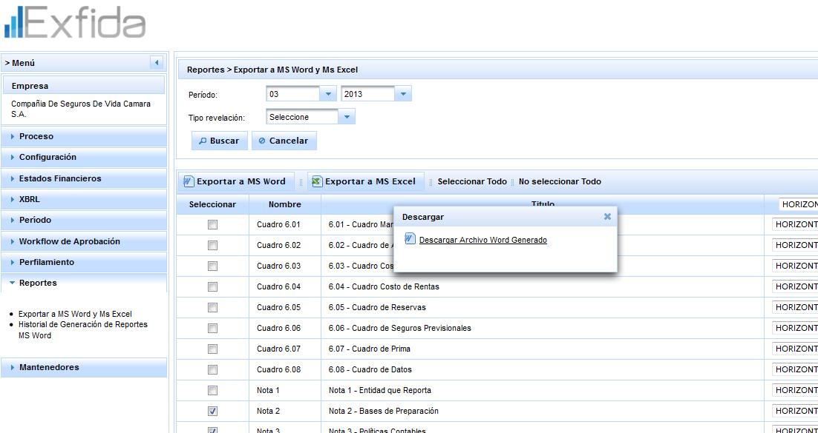

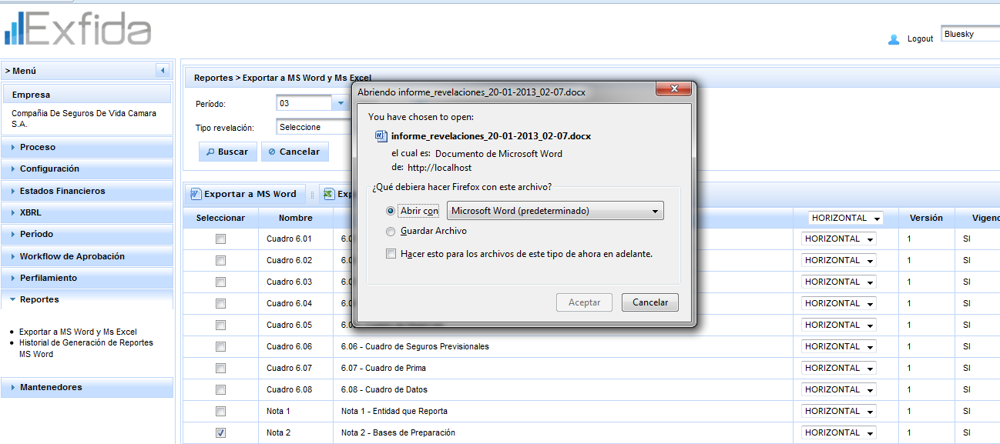

Exportar a Excel

